画面部品情報
アプリ課題(2025） |  |  | 画面ID | 画面名 |  |  |  | 作成日 | 作成者 | 更新日 | 更新者
 |  |  |  | 新規登録画面 |  |  |  | 2024-12-31 | 福田

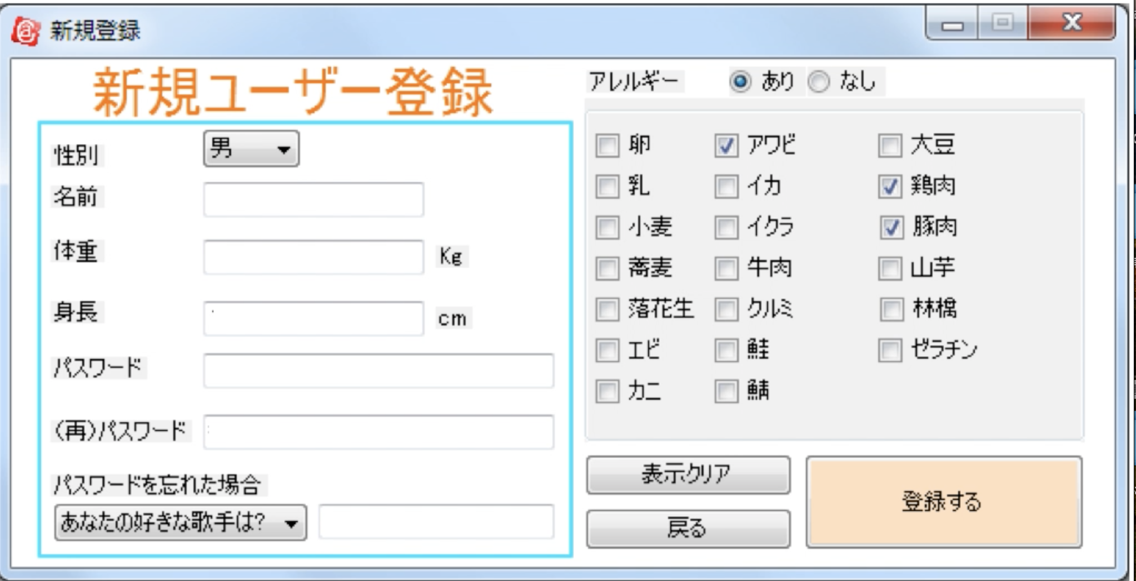
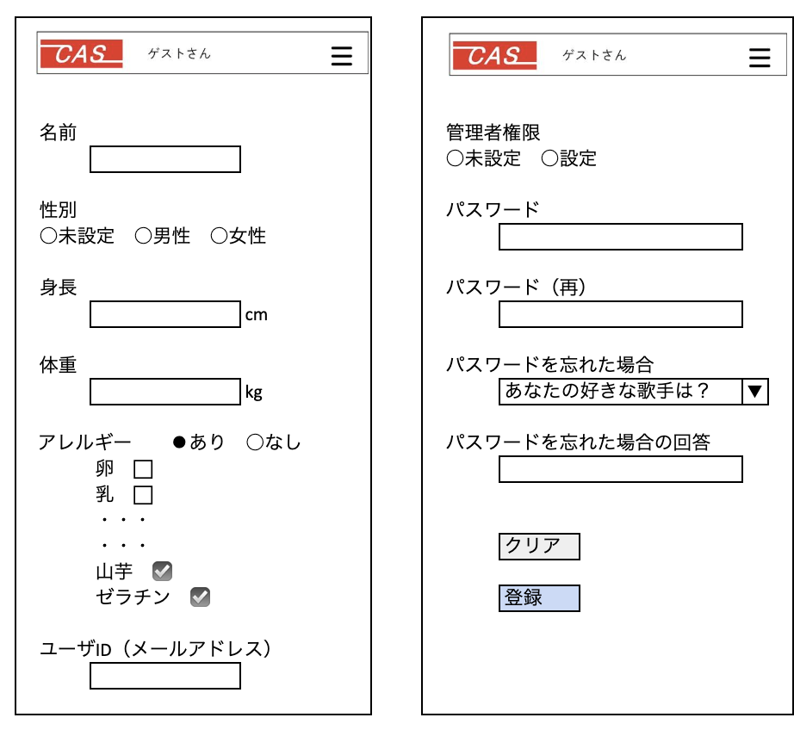
 | 1.【画面イメージ】
 | 【初期表示】 |  |  |  | 【スマホ版イメージ】

 | 2.【機能概要】
 | 「01_メニュー画面」より呼ばれてユーザの新規登録を行うことができる画面。 当画面によって、CASでの個人管理（カロリー管理やお気に入り管理や体重管理など）などを行うことができる。

 | 3.【前の画面より受け取ったパラメータ】
 | パラメータ名 | データ型 | 桁数

 | 4.【イベント情報】
 | イベント名 | 処理概要

 | 5.【フォーム情報】 |  |  |  | 6.【DB情報】
 | （バリデーションチェックのエラー表示部） |  |  |  | （バリデーションチェックのエラー表示部）
 | 項目名 | 部品 | 備考 |  | 取得元テーブル | 取得列 | データ型 | 桁数 | 備考

 | （検索条件） |  |  |  | （検索条件）
 | 項目名 | 部品 | 備考 |  | 取得元テーブル | 取得列 | データ型 | 桁数 | 備考

 | 項目名 | 部品 | 備考 |  | 取得元テーブル | 取得列 | データ型 | 桁数 | 備考

 | （検索結果） |  |  |  | （検索条件）
 | 項目名 | 部品 | 備考 |  | 取得元テーブル | 取得列 | データ型 | 桁数 | 備考

シート1
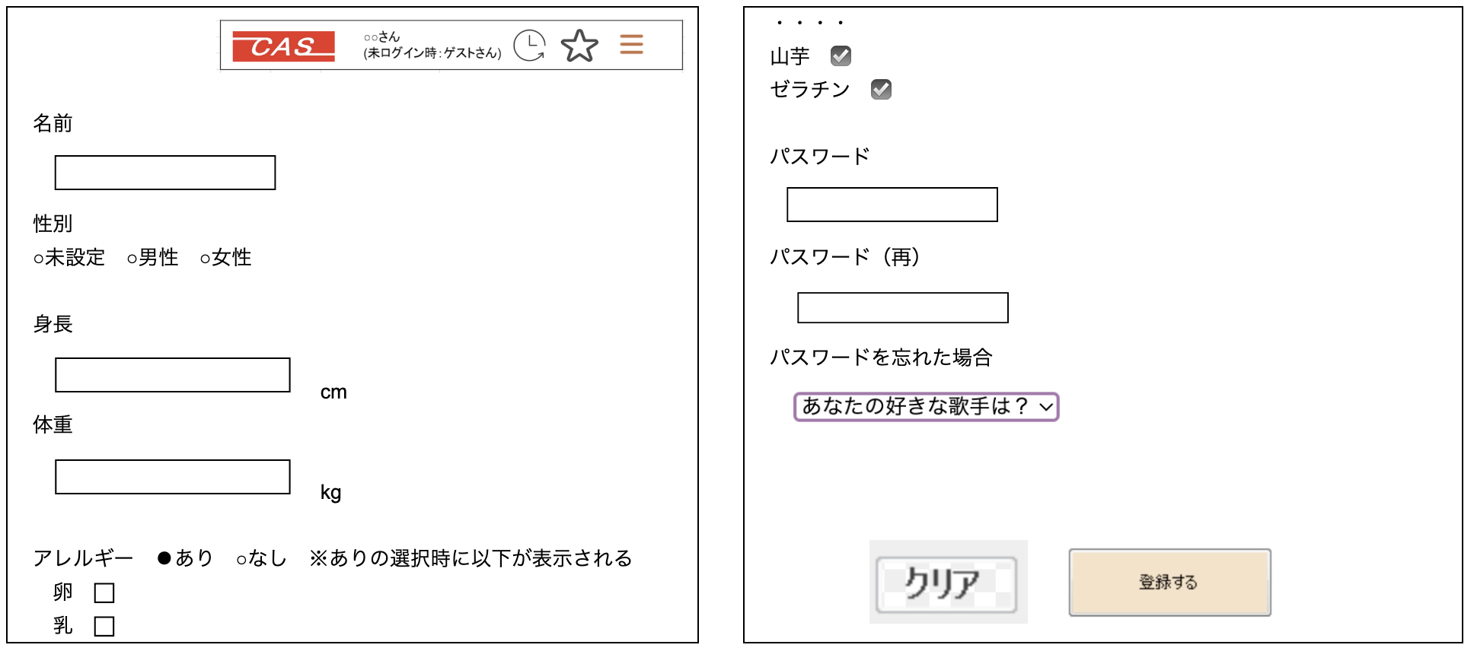

名前 |  |  | 管理者権限
 |  |  | ○未設定 ○設定

性別 |  |  | パスワード
○未設定 ○男性 ○女性

身長 |  |  | パスワード（再）
 |  | cm

体重 |  |  | パスワードを忘れた場合
 |  | kg |  | あなたの好きな歌手は？ | ▼

アレルギー ⚫︎あり ○なし |  |  | パスワードを忘れた場合の回答
 | 卵 ⬜︎
 | 乳 ⬜︎
 | ・・・
 | ・・・ |  |  | クリア
 | 山芋 ☑️
 | ゼラチン ☑️ |  |  | 登録

ユーザID（メールアドレス）

